Sheet1
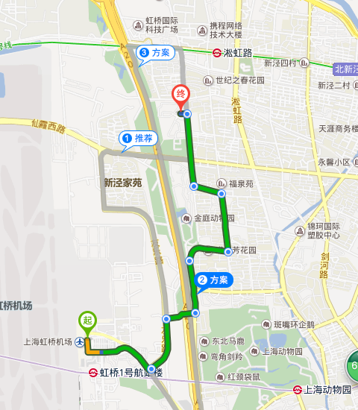
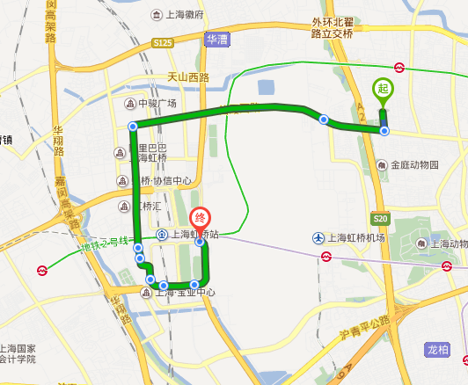
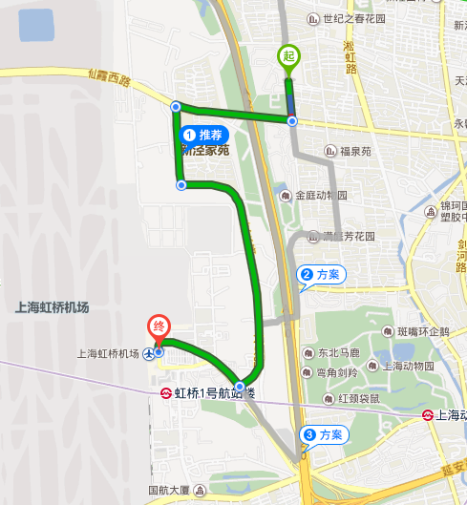
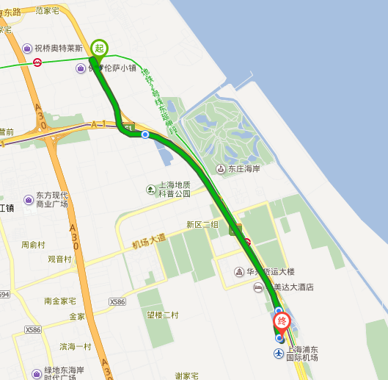
机场信息
城市 | 机场名称 | 航站楼 | 接车地点 | 送车地点 | 停车场位置
上海 | 浦东机场 | T1 | 出发层7号门外道 | 出发层7号门外道 | 天地浦机停车场（距机场7公里）
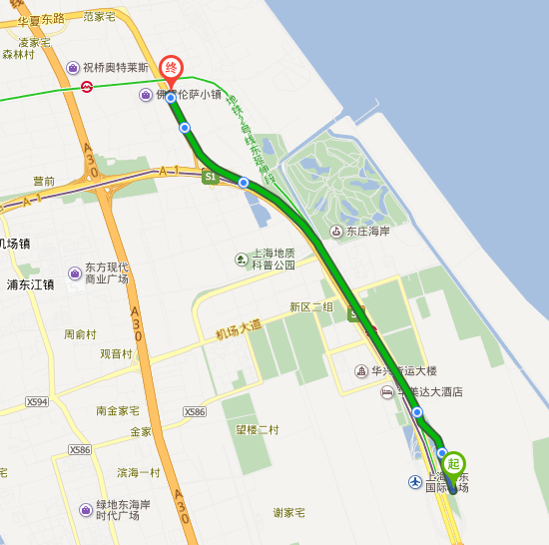
上海 | 浦东机场 | T2 | 出发层25号门外道 | 出发层25号门外道 | 天地浦机停车场（距机场7公里）
上海 | 虹桥机场 | T1 | 出发层5号门外道 | 出发层5号门外道 | 协和家园停车场（距机场6.5公里）
上海 | 虹桥机场 | T2 | 出发层北侧7号门外道 | 出发层北侧7号门外道 | 协和家园停车场（距机场6.5公里）

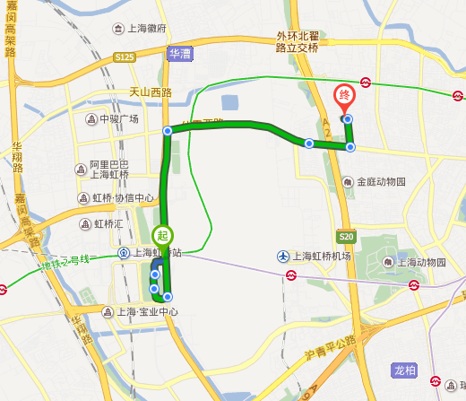
线路图如下（虹桥机场需再次确认）

